Лист1
2020-01-15 |  | ООО «Весна»
 |  | ИНН 5007108588 КПП 500701001
 |  | ОГРН 1195081069260
 |  | Юридический адрес: 141894, Московская область,
 |  | город Дмитров, деревня Старо, ВЛАДЕНИЕ 71, СТРОЕНИЕ 1, ОФИС №7
 | Оцинкованная монтажная лента | masterkrep7@gmail.com
 | оптом от производителя | Узнайте свою скидку у менеджеров по телефонам:
 |  | 8 (495) 741-99-63, 8 (925) 443-99-63

 | Оцинкованые монтажные ленты
 | Наименование |  |  | Длина | Ширина | Толщина | Цена
 | 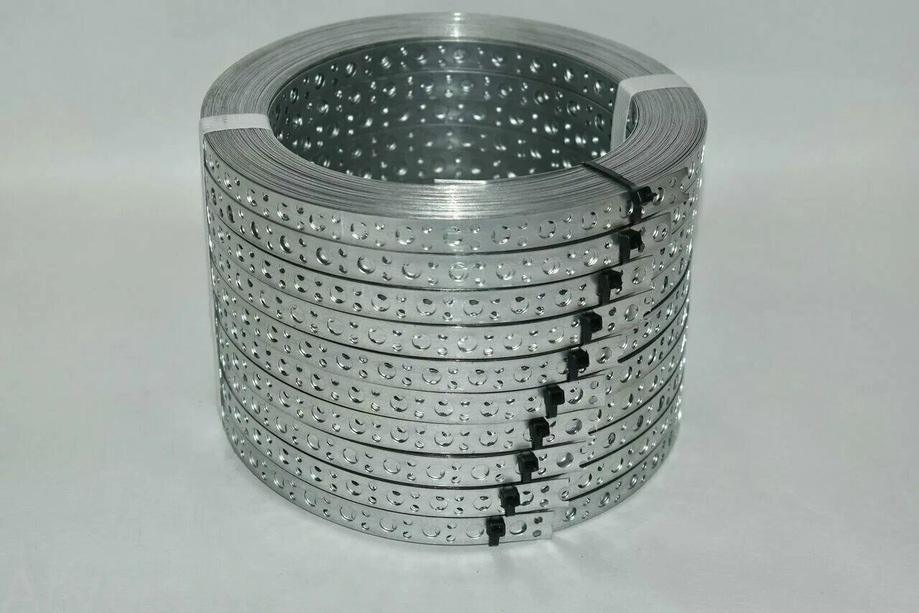 | LP_V Прямая 12*0,55 |  | 25М | 12 | 0.5 | 165.00
 |  | LP_V Прямая 12*0,7 |  | 25М | 12 | 0.7 | 240.00
 |  | LP_V Прямая 12*1 |  | 25М | 12 | 1 | 300.00
 |  | LP_V Прямая 17*0,55 |  | 25М | 17 | 0.5 | 205.00
 |  | LP_V Прямая 20*0,55 |  | 25М | 20 | 0.5 | 235.00
 |  | LP_V Прямая 20*0,7 |  | 25М | 20 | 0.7 | 355.00
 |  | LP_V Прямая 20*1 |  | 25М | 20 | 1 | 475.00
 |  | LP_V Прямая 25*0,5 |  | 25М | 25 | 0.5 | 290.00
 |  | LP_V Прямая 25*0,7 |  | 25М | 25 | 0.7 | 415.00
 |  | LP_V Прямая 25*1 |  | 25М | 25 | 1 | 570.00
 | 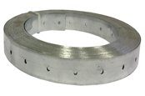 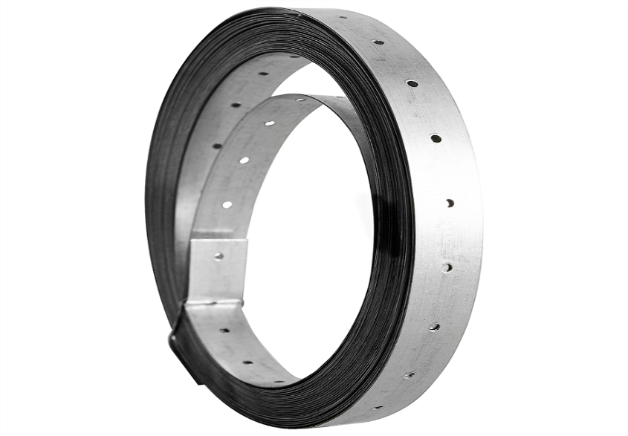 | LP_TAR Тарная 20*0,55 |  | 25М | 20 | 0.5 | 245.00
 | 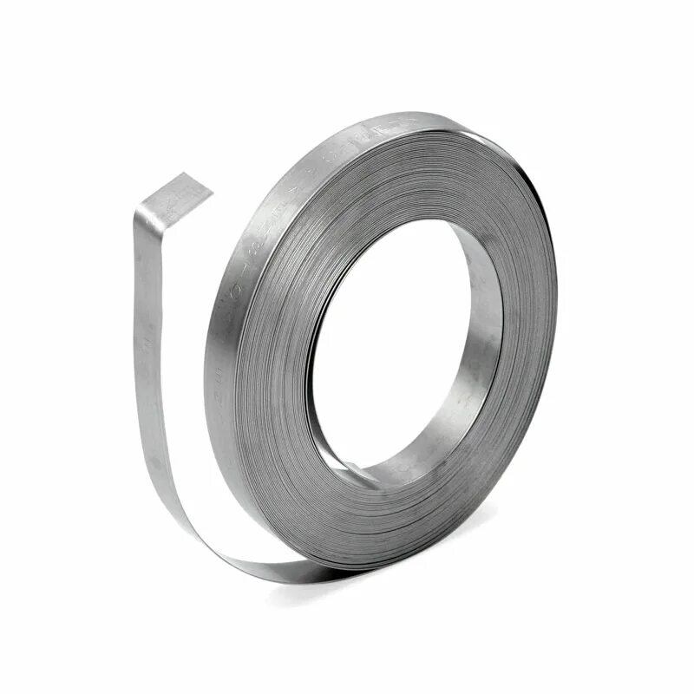 | LNP_TAR Упаковочная 20*0,55 |  | 25М | 20 | 0.5 | 245.00
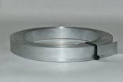 |  | LNP_TAR Упаковочная 20*0,7 |  | 25М | 20 | 0.7 | 365.00
 |  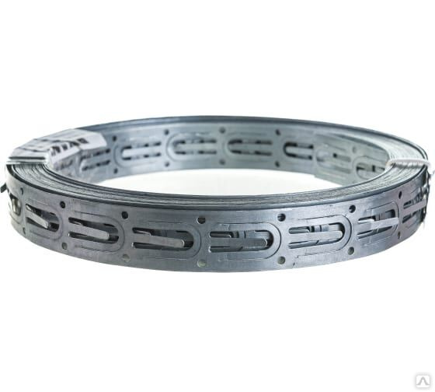 | LP_TP Теплый пол 20*0,55 |  | 10М | 20 | 0.5 | 140.00
 |  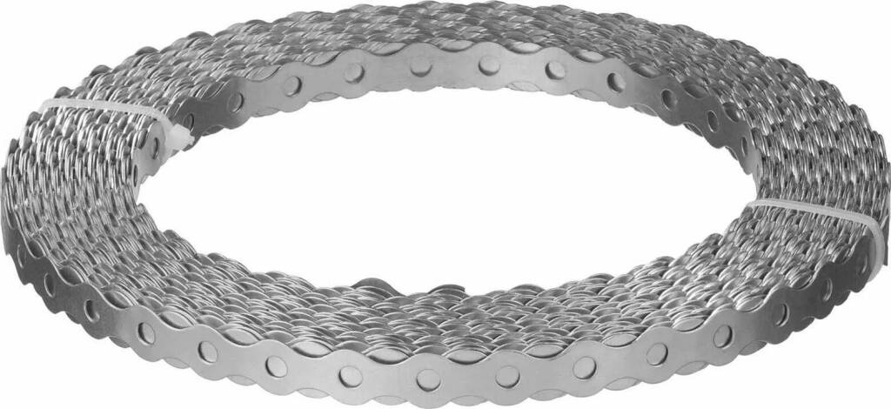 | LP_VLN Волна 12*0,55 |  | 25М | 12 | 0.55 | 175.00
 |  | LP_VLN Волна 12*0,7 |  | 25М | 12 | 0.7 | 250.00
 |  | LP_VLN Волна 12*1,0 |  | 25М | 12 | 1 | 350.00
 |  | LP_VLN Волна 17*0,55 |  | 25М | 17 | 0.55 | 245.00
 |  | LP_VLN Волна 17*0,7 |  | 25М | 17 | 0.7 | 365.00
 |  | LP_VLN Волна 17*1,0 |  | 25М | 17 | 1 | 495.00

 | Наименование |  | Ширина | Длина | Толщина | Вес | Цена
 |  | LM-30х1,50 | 30 | 10 м | 1.5 | 2.89 | 385
 |  | LM-30х2,00 | 30 | 10 м | 2 | 3.779 | 500
 |  | LM-40х1,50 | 40 | 10 м | 1.5 | 6.28 | 480
 |  | LM-40х2,00 | 40 | 10 м | 2 | 6.28 | 650
 |  | LM-50х1,50 | 50 | 10 м | 1.5 | 7.85 | 570
 |  | LM-50х2,00 | 50 | 10 м | 2 | 7.85 | 770
 |  | LM-60х1,50 | 60 | 10 м | 1.5 | 9.42 | 670
 |  | LM-60х2,00 | 60 | 10 м | 2 | 9.42 | 920
 |  | LM-80х1,50 | 80 | 10 м | 1.5 | 12.56 | 880
 |  | LM-80х2,00 | 80 | 10 м | 2 | 12.56 | 1200
 |  | LM-100х1,50 | 100 | 10 м | 1.5 | 15.7 | 1100
 |  | LM-100х2,00 | 100 | 10 м | 2 | 15.7 | 1460

 | Крепежный угол усиленный KUU
 | 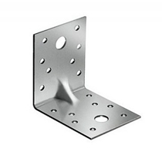 | Наименование | длина | высота | ширина | Толщина | Упаковка | Вес | Цена
 |  | KUU-50х35 | 50 | 50 | 35 | 2 | 100 | 0.055 | 5.00
 |  | KUU-70х55 | 70 | 70 | 55 | 2 | 50 | 0.121 | 11.50
 |  | KUU-90х40 | 90 | 90 | 40 | 2 | 50 | 0.113 | 11.00
 |  | KUU-90х65 | 90 | 90 | 65 | 2 | 50 | 0.184 | 17.50
 |  | KUU-100х85 | 100 | 100 | 85 | 2 | 25 | 0.267 | 27.00
 |  | KUU-105х90 | 105 | 105 | 90 | 2 | 25 | 0.297 | 29.00
 |  | KUU-130х100 | 130 | 130 | 100 | 2 | 25 | 0.408 | 39.50
 | Крепежный уголок KU
 | 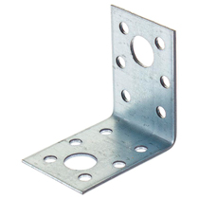 | Наименование | длина | высота | ширина | Толщина | Упаковка | Вес | Цена
 |  | KU-50х35 | 50 | 50 | 35 | 2 | 100 | 0.055 | 5.00
 |  | KU-70х55 | 70 | 70 | 55 | 2 | 50 | 0.121 | 11.50
 |  | KU-90x40 | 90 | 90 | 40 | 2 | 50 | 0.113 | 11.00
 |  | KU-90x65 | 90 | 90 | 65 | 2 | 50 | 0.184 | 17.50
 |  | KU-105х90 | 105 | 105 | 90 | 2 | 25 | 0.297 | 27.00
 |  | KU-130х100 | 130 | 130 | 100 | 2 | 25 | 0.408 | 39.50
 | Крепежная пластина KP
 | 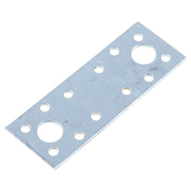 | Наименование | длина | высота | ширина | Толщина | Упаковка | Вес | Цена
 |  | KP-100х35 | 100 |  | 35 | 2 | 100 | 0.055 | 3.47
 |  | KP-140х55 | 140 |  | 55 | 2 | 50 | 0.121 | 7.64
 |  | KP-180х40 | 180 |  | 40 | 2 | 50 | 0.113 | 7.14
 |  | KP-180х65 | 180 |  | 65 | 2 | 25 | 0.184 | 11.61
 |  | KP-210х90 | 210 |  | 90 | 2 | 25 | 0.297 | 18.75
 | Крепежный угол под 135 градусов KUS
 | 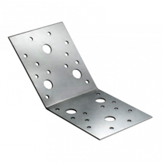 | Наименование | длина | высота | ширина | Толщина | Упаковка | Вес | Цена
 |  | KUS-50х35 | 50 | 50 | 35 | 2 | 100 | 0.055 | 3.62
 |  | KUS-70х55 | 70 | 70 | 55 | 2 | 50 | 0.121 | 7.96
 |  | KUS-90х40 | 90 | 90 | 40 | 2 | 50 | 0.113 | 7.44
 |  | KUS-90х65 | 90 | 90 | 65 | 2 | 50 | 0.184 | 12.09
 |  | KUS-105х90 | 105 | 105 | 90 | 2 | 25 | 0.297 | 19.53
 | Крепежный угол Z-образный KUZ
 | 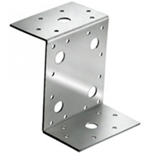 | Наименование | длина | высота | ширина | Толщина | Упаковка | Вес | Цена
 |  | KUZ-70 | 35 | 70 | 55 | 2 | 100 | 0.121 | 7.64
 |  | KUZ-90 | 45 | 90 | 65 | 2 | 50 | 0.184 | 11.61
 |  | KUZ-105 | 55 | 105 | 90 | 2 | 50 | 0.304 | 19.05
 | Крепежный угол асимметричный KUAS
 | 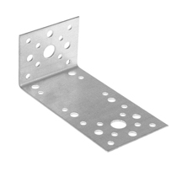 | Наименование | длина | высота | ширина | Толщина | Упаковка | Вес | Цена
 |  | KUAS-40 | 140 | 40 | 40 | 2 | 100 | 0.113 | 7.44
 |  | KUAS-35 | 105 | 35 | 55 | 2 | 50 | 0.121 | 7.95
 |  | KUAS-55 | 90 | 50 | 55 | 2 | 50 | 0.121 | 8.17
 |  | KUAS-65 | 130 | 50 | 65 | 2 | 50 | 0.184 | 12.09
 |  | KUAS-90 | 150 | 60 | 90 | 2 | 50 | 0.297 | 19.53
 | Крепежный угол равносторонний KUR
 | 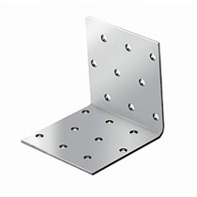 | Наименование | длина | высота | ширина | Толщина | Упаковка | Вес | Цена
 |  | KUR-40Х20 | 40 | 40 | 20 | 2 | 200 | 0.025 | 1.72
 |  | KUR-40Х30 | 40 | 40 | 30 | 2 | 200 | 0.038 | 2.58
 |  | KUR-40Х40 | 40 | 40 | 40 | 2 | 200 | 0.050 | 3.44
 |  | KUR-40Х50 | 40 | 40 | 50 | 2 | 200 | 0.063 | 4.30
 |  | KUR-40Х60 | 40 | 40 | 60 | 2 | 200 | 0.075 | 5.16
 |  | KUR-40Х80 | 40 | 40 | 80 | 2 | 100 | 0.100 | 6.88
 |  | KUR-40Х100 | 40 | 40 | 100 | 2 | 100 | 0.126 | 8.60
 |  | KUR-40Х120 | 40 | 40 | 120 | 2 | 100 | 0.151 | 10.32
 |  | KUR-40Х140 | 40 | 40 | 140 | 2 | 100 | 0.176 | 12.04
 |  | KUR-40Х160 | 40 | 40 | 160 | 2 | 100 | 0.201 | 15.87
 |  | KUR-40Х200 | 40 | 40 | 200 | 2 | 50 | 0.251 | 19.84
 |  | KUR-40Х240 | 40 | 40 | 240 | 2 | 25 | 0.301 | 23.81
 |  | KUR-40Х300 | 40 | 40 | 300 | 2 | 20 | 0.377 | 29.76
 |  | KUR-50Х40 | 50 | 50 | 40 | 2 | 200 | 0.063 | 4.30
 |  | KUR-50Х50 | 50 | 50 | 50 | 2 | 200 | 0.079 | 5.37
 |  | KUR-50Х60 | 50 | 50 | 60 | 2 | 100 | 0.094 | 6.45
 |  | KUR-50Х80 | 50 | 50 | 80 | 2 | 100 | 0.126 | 8.60
 |  | KUR-50Х100 | 50 | 50 | 100 | 2 | 100 | 0.157 | 10.75
 |  | KUR-50Х140 | 50 | 50 | 140 | 2 | 100 | 0.220 | 15.05
 |  | KUR-50Х160 | 50 | 50 | 160 | 2 | 100 | 0.251 | 17.20
 |  | KUR-50Х200 | 50 | 50 | 200 | 2 | 25 | 0.314 | 24.80
 |  | KUR-50Х300 | 50 | 50 | 300 | 2 | 20 | 0.471 | 37.20
 |  | KUR-60х40 | 60 | 60 | 40 | 2 | 150 | 0.075 | 5.16
 |  | KUR-60х50 | 60 | 60 | 50 | 2 | 100 | 0.094 | 6.45
 |  | KUR-60Х60 | 60 | 60 | 60 | 2 | 75 | 0.113 | 7.74
 |  | KUR-60Х80 | 60 | 60 | 80 | 2 | 100 | 0.151 | 10.32
 |  | KUR-60х100 | 60 | 60 | 100 | 2 | 75 | 0.188 | 12.90
 |  | KUR-60х120 | 60 | 60 | 120 | 2 | 50 | 0.226 | 15.48
 |  | KUR-60х140 | 60 | 60 | 140 | 2 | 50 | 0.264 | 18.06
 |  | KUR-60х160 | 60 | 60 | 160 | 2 | 50 | 0.301 | 20.63
 |  | KUR-60х180 | 60 | 60 | 180 | 2 | 50 | 0.339 | 23.21
 |  | KUR-60х200 | 60 | 60 | 200 | 2 | 25 | 0.377 | 29.76
 |  | KUR-60х300 | 60 | 60 | 300 | 2 | 10 | 0.565 | 44.64
 |  | KUR-80х40 | 80 | 80 | 40 | 2 | 150 | 0.100 | 6.88
 |  | KUR-80х50 | 80 | 80 | 50 | 2 | 200 | 0.126 | 8.60
 |  | KUR-80х60 | 80 | 80 | 60 | 2 | 100 | 0.151 | 10.32
 |  | KUR-80Х80 | 80 | 80 | 80 | 2 | 50 | 0.201 | 13.76
 |  | KUR-80х100 | 80 | 80 | 100 | 2 | 50 | 0.251 | 17.20
 |  | KUR-80х120 | 80 | 80 | 120 | 2 | 50 | 0.301 | 20.63
 |  | KUR-80х140 | 80 | 80 | 140 | 2 | 50 | 0.352 | 24.07
 |  | KUR-80х160 | 80 | 80 | 160 | 2 | 50 | 0.402 | 27.51
 |  | KUR-80х200 | 80 | 80 | 200 | 2 | 20 | 0.502 | 39.68
 |  | KUR-80х300 | 80 | 80 | 300 | 2 | 10 | 0.754 | 59.52
 |  | KUR-100х40 | 100 | 100 | 40 | 2 | 100 | 0.126 | 8.60
 |  | KUR-100х50 | 100 | 100 | 50 | 2 | 100 | 0.157 | 10.75
 |  | KUR-100х60 | 100 | 100 | 60 | 2 | 50 | 0.188 | 12.90
 |  | KUR-100х80 | 100 | 100 | 80 | 2 | 50 | 0.251 | 17.20
 |  | KUR-100Х100 | 100 | 100 | 100 | 2 | 50 | 0.314 | 21.49
 |  | KUR-100Х120 | 100 | 100 | 120 | 2 | 50 | 0.377 | 25.79
 |  | KUR-100Х140 | 100 | 100 | 140 | 2 | 50 | 0.440 | 30.09
 |  | KUR-100Х160 | 100 | 100 | 160 | 2 | 50 | 0.502 | 34.39
 |  | KUR-100х200 | 100 | 100 | 200 | 2 | 25 | 0.628 | 49.60
 |  | KUR-100х300 | 100 | 100 | 300 | 2 | 25 | 0.942 | 74.41
 |  | KUR-160х60 | 160 | 160 | 60 | 2 | 25 | 0.301 | 20.63
 |  | KUR-160х80 | 160 | 160 | 80 | 2 | 25 | 0.402 | 27.51
 |  | KUR-160х100 | 160 | 160 | 100 | 2 | 25 | 0.502 | 34.39
 |  | KUR-200Х100 | 200 | 200 | 100 | 2 | 25 | 0.628 | 42.99
 | Крепежный угол равносторонний широкий
 | 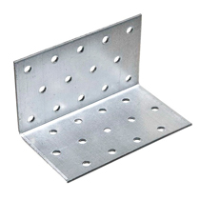 | Наименование | длина | высота | ширина | Толщина | Упаковка | Вес | Цена
 |  | KUR-40Х400 | 40 | 40 | 400 | 2 | 10 | 0.502 | 42.33
 |  | KUR-40Х500 | 40 | 40 | 500 | 2 | 10 | 0.628 | 52.91
 |  | KUR-40Х600 | 40 | 40 | 600 | 2 | 10 | 0.754 | 63.49
 |  | KUR-40Х800 | 40 | 40 | 800 | 2 | 10 | 1.005 | 84.66
 |  | KUR-40Х1000 | 40 | 40 | 1000 | 2 | 5 | 1.256 | 112.43
 |  | KUR-40Х1200 | 40 | 40 | 1200 | 2 | 5 | 1.507 | 134.92
 |  | KUR-40Х1500 | 40 | 40 | 1500 | 2 | 5 | 1.884 | 168.65
 |  | KUR-40Х2000 | 40 | 40 | 2000 | 2 | 5 | 2.512 | 224.87
 |  | KUR-50Х400 | 50 | 50 | 400 | 2 | 10 | 0.628 | 52.91
 |  | KUR-50Х500 | 50 | 50 | 500 | 2 | 10 | 0.785 | 66.14
 |  | KUR-50Х600 | 50 | 50 | 600 | 2 | 10 | 0.942 | 79.37
 |  | KUR-50Х800 | 50 | 50 | 800 | 2 | 10 | 1.256 | 105.82
 |  | KUR-50Х1000 | 50 | 50 | 1000 | 2 | 5 | 1.570 | 140.54
 |  | KUR-50Х1200 | 50 | 50 | 1200 | 2 | 5 | 1.884 | 168.65
 |  | KUR-50Х1500 | 50 | 50 | 1500 | 2 | 5 | 2.355 | 210.81
 |  | KUR-50Х2000 | 50 | 50 | 2000 | 2 | 5 | 3.140 | 281.09
 |  | KUR-60Х400 | 60 | 60 | 400 | 2 | 10 | 0.754 | 63.49
 |  | KUR-60Х500 | 60 | 60 | 500 | 2 | 10 | 0.942 | 79.37
 |  | KUR-60Х600 | 60 | 60 | 600 | 2 | 10 | 1.130 | 95.24
 |  | KUR-60Х800 | 60 | 60 | 800 | 2 | 10 | 1.507 | 126.98
 |  | KUR-60Х1000 | 60 | 60 | 1000 | 2 | 5 | 1.884 | 168.65
 |  | KUR-60Х1200 | 60 | 60 | 1200 | 2 | 5 | 2.261 | 202.38
 |  | KUR-60Х1500 | 60 | 60 | 1500 | 2 | 5 | 2.826 | 252.98
 |  | KUR-60Х2000 | 60 | 60 | 2000 | 2 | 5 | 3.768 | 337.30
 |  | KUR-80Х400 | 80 | 80 | 400 | 2 | 10 | 1.005 | 84.66
 |  | KUR-80Х500 | 80 | 80 | 500 | 2 | 10 | 1.256 | 105.82
 |  | KUR-80Х600 | 80 | 80 | 600 | 2 | 10 | 1.507 | 126.98
 |  | KUR-80Х800 | 80 | 80 | 800 | 2 | 10 | 2.010 | 169.31
 |  | KUR-80Х1000 | 80 | 80 | 1000 | 2 | 5 | 2.512 | 224.87
 |  | KUR-80Х1200 | 80 | 80 | 1200 | 2 | 5 | 3.014 | 269.84
 |  | KUR-80Х1500 | 80 | 80 | 1500 | 2 | 5 | 3.768 | 337.30
 |  | KUR-80Х2000 | 80 | 80 | 2000 | 2 | 5 | 5.024 | 449.74
 |  | KUR-100Х500 | 100 | 100 | 500 | 2 | 10 | 1.570 | 132.28
 |  | KUR-100Х600 | 100 | 100 | 600 | 2 | 10 | 1.884 | 158.73
 |  | KUR-100Х800 | 100 | 100 | 800 | 2 | 5 | 2.512 | 211.64
 |  | KUR-100Х1000 | 100 | 100 | 1000 | 2 | 5 | 3.140 | 281.09
 |  | KUR-100Х1200 | 100 | 100 | 1200 | 2 | 5 | 3.768 | 337.30
 |  | KUR-100Х1500 | 100 | 100 | 1500 | 2 | 5 | 4.710 | 421.63
 |  | KUR-100Х2000 | 100 | 100 | 2000 | 2 | 5 | 6.280 | 562.17
 | Крепежный анкерный угол KUL
 | 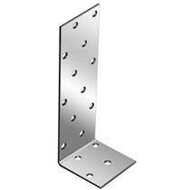 | Наименование | длина | высота | ширина | Толщина | Упаковка | Вес | Цена
 |  | KUL-40Х80 | 40 | 80 | 40 | 2 | 100 | 0.075 | 5.28
 |  | KUL-40Х120 | 40 | 120 | 40 | 2 | 50 | 0.100 | 7.04
 |  | KUL-40Х160 | 40 | 160 | 40 | 2 | 50 | 0.126 | 8.80
 |  | KUL-40Х200 | 40 | 200 | 40 | 2 | 50 | 0.151 | 10.56
 |  | KUL-40Х300 | 40 | 300 | 40 | 2 | 50 | 0.214 | 14.95
 |  | KUL-40Х320 | 40 | 320 | 40 | 2 | 25 | 0.226 | 15.83
 |  | KUL-40Х400 | 40 | 400 | 40 | 2 | 25 | 0.276 | 19.35
 |  | KUL-60х80 | 40 | 80 | 60 | 2 | 50 | 0.113 | 7.92
 |  | KUL-60х120 | 40 | 120 | 60 | 2 | 50 | 0.151 | 10.56
 |  | KUL-60х160 | 40 | 160 | 60 | 2 | 50 | 0.188 | 13.19
 |  | KUL-60х200 | 40 | 200 | 60 | 2 | 50 | 0.226 | 15.83
 |  | KUL-60х300 | 40 | 300 | 60 | 2 | 25 | 0.320 | 22.43
 |  | KUL-60х400 | 40 | 400 | 60 | 2 | 25 | 0.414 | 29.03
 |  | KUL-80Х80 | 40 | 80 | 80 | 2 | 100 | 0.151 | 10.56
 |  | KUL-80Х120 | 40 | 120 | 80 | 2 | 100 | 0.201 | 14.07
 |  | KUL-80Х160 | 40 | 160 | 80 | 2 | 50 | 0.251 | 17.59
 |  | KUL-80Х200 | 40 | 200 | 80 | 2 | 50 | 0.301 | 21.11
 |  | KUL-80Х300 | 40 | 300 | 80 | 2 | 25 | 0.427 | 29.91
 |  | KUL-80Х400 | 40 | 400 | 80 | 2 | 25 | 0.553 | 38.70
 | Пластина соединительная PS
 | 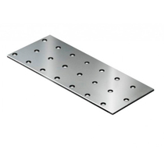 | Наименование | ширина | высота | длина | Толщина | Упаковка | Вес | Цена
 |  | PS-20х80 | 80 |  | 20 | 2 | 500 | 0.025 | 1.65
 |  | PS-40х80 | 40 |  | 80 | 2 | 200 | 0.050 | 3.31
 |  | PS-40х100 | 40 |  | 100 | 2 | 200 | 0.063 | 4.13
 |  | PS-40х120 | 40 |  | 120 | 2 | 150 | 0.075 | 4.96
 |  | PS-40х140 | 40 |  | 140 | 2 | 200 | 0.088 | 5.79
 |  | PS-40х160 | 40 |  | 160 | 2 | 150 | 0.100 | 6.61
 |  | PS-40х200 | 40 |  | 200 | 2 | 100 | 0.126 | 8.27
 |  | PS-40х240 | 40 |  | 240 | 2 | 25 | 0.151 | 9.92
 |  | PS-40х260 | 40 |  | 260 | 2 | 25 | 0.163 | 10.75
 |  | PS-40х280 | 40 |  | 280 | 2 | 25 | 0.176 | 11.57
 |  | PS-40х300 | 40 |  | 300 | 2 | 25 | 0.188 | 12.40
 |  | PS-40х360 | 40 |  | 360 | 2 | 25 | 0.226 | 14.88
 |  | PS-40х400 | 40 |  | 400 | 2 | 25 | 0.251 | 16.53
 |  | PS-40х480 | 40 |  | 480 | 2 | 25 | 0.301 | 19.84
 |  | PS-40х500 | 40 |  | 500 | 2 | 25 | 0.314 | 20.67
 |  | PS-40х600 | 40 |  | 600 | 2 | 25 | 0.377 | 24.80
 |  | PS-40х720 | 40 |  | 720 | 2 | 25 | 0.452 | 29.76
 |  | PS-40х800 | 40 |  | 800 | 2 | 25 | 0.502 | 33.07
 |  | PS-40х840 | 40 |  | 840 | 2 | 25 | 0.528 | 34.72
 |  | PS-40х960 | 40 |  | 960 | 2 | 25 | 0.603 | 39.68
 |  | PS-40х1000 | 40 |  | 1000 | 2 | 25 | 0.628 | 41.34
 |  | PS-40х1200 | 40 |  | 1200 | 2 | 25 | 0.754 | 49.60
 |  | PS-40х1250 | 40 |  | 1250 | 2 | 25 | 0.785 | 51.67
 |  | PS-50х100 | 50 |  | 100 | 2 | 200 | 0.079 | 5.17
 |  | PS-50х120 | 50 |  | 120 | 2 | 200 | 0.094 | 6.20
 |  | PS-50х140 | 50 |  | 140 | 2 | 150 | 0.110 | 7.23
 |  | PS-50х160 | 50 |  | 160 | 2 | 150 | 0.126 | 8.27
 |  | PS-50х200 | 50 |  | 200 | 2 | 100 | 0.157 | 10.33
 |  | PS-50х240 | 50 |  | 240 | 2 | 25 | 0.188 | 12.40
 |  | PS-50х300 | 50 |  | 300 | 2 | 25 | 0.236 | 15.50
 |  | PS-50х400 | 50 |  | 400 | 2 | 25 | 0.314 | 20.67
 |  | PS-50х500 | 50 |  | 500 | 2 | 25 | 0.392 | 25.84
 |  | PS-50х600 | 50 |  | 600 | 2 | 25 | 0.471 | 31.00
 |  | PS-50х800 | 50 |  | 800 | 2 | 25 | 0.628 | 41.34
 |  | PS-50х1000 | 50 |  | 1000 | 2 | 10 | 0.785 | 51.67
 |  | PS-50х1200 | 50 |  | 1200 | 2 | 10 | 0.942 | 62.00
 |  | PS-50х1250 | 50 |  | 1250 | 2 | 10 | 0.981 | 64.59
 |  | PS-60х100 | 60 |  | 100 | 2 | 150 | 0.094 | 6.20
 |  | PS-60х120 | 60 |  | 120 | 2 | 150 | 0.113 | 7.44
 |  | PS-60х140 | 60 |  | 140 | 2 | 150 | 0.132 | 8.68
 |  | PS-60х160 | 60 |  | 160 | 2 | 150 | 0.151 | 9.92
 |  | PS-60х200 | 60 |  | 200 | 2 | 100 | 0.188 | 12.40
 |  | PS-60х240 | 60 |  | 240 | 2 | 25 | 0.226 | 14.88
 |  | PS-60х300 | 60 |  | 300 | 2 | 25 | 0.283 | 18.60
 |  | PS-60х360 | 60 |  | 360 | 2 | 25 | 0.339 | 22.32
 |  | PS-60х400 | 60 |  | 400 | 2 | 25 | 0.377 | 24.80
 |  | PS-60х480 | 60 |  | 480 | 2 | 25 | 0.452 | 29.76
 |  | PS-60х500 | 60 |  | 500 | 2 | 25 | 0.471 | 31.00
 |  | PS-60х600 | 60 |  | 600 | 2 | 25 | 0.565 | 37.20
 |  | PS-60х800 | 60 |  | 800 | 2 | 25 | 0.754 | 49.60
 |  | PS-60х1000 | 60 |  | 1000 | 2 | 10 | 0.942 | 62.00
 |  | PS-60х1200 | 60 |  | 1200 | 2 | 10 | 1.130 | 74.41
 |  | PS-60х1250 | 60 |  | 1250 | 2 | 10 | 1.178 | 77.51
 |  | PS-80х120 | 80 |  | 120 | 2 | 100 | 0.151 | 9.92
 |  | PS-80х140 | 80 |  | 140 | 2 | 100 | 0.176 | 11.57
 |  | PS-80х160 | 80 |  | 160 | 2 | 100 | 0.201 | 13.23
 |  | PS-80х200 | 80 |  | 200 | 2 | 100 | 0.251 | 16.53
 |  | PS-80х240 | 80 |  | 240 | 2 | 25 | 0.301 | 19.84
 |  | PS-80х260 | 80 |  | 260 | 2 | 25 | 0.327 | 21.49
 |  | PS-80х280 | 80 |  | 280 | 2 | 25 | 0.352 | 23.15
 |  | PS-80х300 | 80 |  | 300 | 2 | 25 | 0.377 | 24.80
 |  | PS-80х360 | 80 |  | 360 | 2 | 25 | 0.452 | 29.76
 |  | PS-80х400 | 80 |  | 400 | 2 | 25 | 0.502 | 33.07
 |  | PS-80х480 | 80 |  | 480 | 2 | 25 | 0.603 | 39.68
 |  | PS-80х500 | 80 |  | 500 | 2 | 25 | 0.628 | 41.34
 |  | PS-80х600 | 80 |  | 600 | 2 | 25 | 0.754 | 49.60
 |  | PS-80х720 | 80 |  | 720 | 2 | 25 | 0.904 | 59.52
 |  | PS-80х800 | 80 |  | 800 | 2 | 10 | 1.005 | 66.14
 |  | PS-80х840 | 80 |  | 840 | 2 | 10 | 1.055 | 69.44
 |  | PS-80х960 | 80 |  | 960 | 2 | 10 | 1.206 | 79.37
 |  | PS-80х1000 | 80 |  | 1000 | 2 | 10 | 1.256 | 82.67
 |  | PS-80х1200 | 80 |  | 1200 | 2 | 10 | 1.507 | 99.21
 |  | PS-80х1250 | 80 |  | 1250 | 2 | 10 | 1.570 | 103.34
 |  | PS-100х140 | 100 |  | 140 | 2 | 100 | 0.220 | 14.47
 |  | PS-100х200 | 100 |  | 200 | 2 | 25 | 0.314 | 20.67
 |  | PS-100х240 | 100 |  | 240 | 2 | 25 | 0.377 | 24.80
 |  | PS-100х260 | 100 |  | 260 | 2 | 25 | 0.408 | 26.87
 |  | PS-100х300 | 100 |  | 300 | 2 | 25 | 0.471 | 31.00
 |  | PS-100х400 | 100 |  | 400 | 2 | 25 | 0.628 | 41.34
 |  | PS-100х500 | 100 |  | 500 | 2 | 25 | 0.785 | 51.67
 |  | PS-100х600 | 100 |  | 600 | 2 | 10 | 0.942 | 62.00
 |  | PS-100х800 | 100 |  | 800 | 2 | 10 | 1.256 | 82.67
 |  | PS-100х1000 | 100 |  | 1000 | 2 | 10 | 1.570 | 103.34
 |  | PS-100х1200 | 100 |  | 1200 | 2 | 10 | 1.884 | 124.01
 |  | PS-100х1250 | 100 |  | 1250 | 2 | 10 | 1.963 | 129.18
 |  | PS-120х200 | 120 |  | 200 | 2 | 25 | 0.377 | 24.80
 |  | PS-120х240 | 120 |  | 240 | 2 | 25 | 0.452 | 29.76
 |  | PS-120х300 | 120 |  | 300 | 2 | 25 | 0.565 | 37.20
 |  | PS-120х1250 | 120 |  | 1250 | 2 | 5 | 2.355 | 155.01
 |  | PS-140х300 | 140 |  | 300 | 2 | 10 | 0.659 | 43.40
 |  | PS-140х400 | 140 |  | 400 | 2 | 10 | 0.879 | 57.87
 |  | PS-140х1250 | 140 |  | 1250 | 2 | 10 | 2.747 | 180.85
 |  | PS-200х300 | 200 |  | 300 | 2 | 10 | 0.942 | 62.00
 |  | PS-200х400 | 200 |  | 400 | 2 | 10 | 1.256 | 82.67
 |  | PS-200-1250 | 200 |  | 1250 | 2 | 5 | 3.925 | 258.35
 | Опора бруса OBR
 | 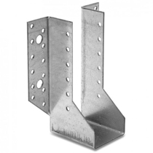 | Наименование | длина | высота | ширина | Толщина | Упаковка | Вес | Цена
 |  | OBR R- 40х105 | 76 | 105 | 40 | 2 | 60 | 0.300 | 21.99
 |  | OBR R-40х145 | 76 | 145 | 40 | 2 | 60 | 0.380 | 29.03
 |  | OBR R-40х170 | 76 | 170 | 40 | 2 | 60 | 0.430 | 33.43
 |  | OBR R-50х105 | 76 | 105 | 50 | 2 | 60 | 0.300 | 22.87
 |  | OBR R-50x140 | 76 | 140 | 50 | 2 | 60 | 0.380 | 29.03
 |  | OBR R-50х160 | 76 | 160 | 100 | 2 | 60 | 0.430 | 36.94
 |  | OBR R-50х180 | 76 | 180 | 100 | 2 | 60 | 0.490 | 40.46
 |  | OBR R-75х150 | 76 | 150 | 75 | 2 | 40 | 0.430 | 32.99
 |  | OBR R-100х100 | 76 | 100 | 100 | 2 | 40 | 0.380 | 26.39
 |  | OBR R-100х140 | 76 | 140 | 100 | 2 | 40 | 0.430 | 33.43
 |  | OBR R-100х160 | 76 | 160 | 100 | 2 | 40 | 0.490 | 36.94
 |  | OBR R-150х150 | 76 | 150 | 150 | 2 | 40 | 0.540 | 39.58
 | Опора бруса OBR Z
 | 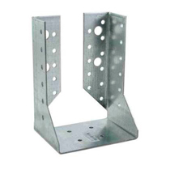 | Наименование | длина | высота | ширина | Толщина | Упаковка | Вес | Цена
 |  | OBR Z-75х150 | 76 | 150 | 75 | 2 | 50 | 0.430 | 32.99
 |  | OBR Z-100х140 | 76 | 140 | 100 | 2 | 50 | 0.430 | 33.43
 |  | OBR Z-100х160 | 76 | 160 | 100 | 2 | 50 | 0.490 | 36.94
 |  | OBR Z-150х150 | 76 | 150 | 150 | 2 | 50 | 0.540 | 39.58
 | Опора балки OB
 | 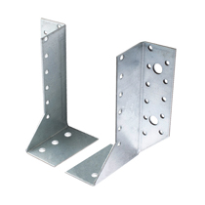 | Наименование | длина | высота | ширина | Толщина | Упаковка | Вес | Цена
 |  | OB Л | 76 | 140 | 25 | 2 | 60 | 0.190 | 14.51
 |  | OB П | 76 | 140 | 25 | 2 | 60 | 0.190 | 14.51
 | Держатель балки DB
 | 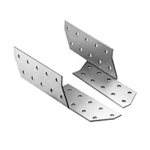 | Наименование | длина | высота | ширина | Толщина | Упаковка | Вес | Цена
 |  | DB Л- 40x170 | 40 | 170 | 40 | 2 | 100 | 0.120 | 7.59
 |  | DB П- 40x170 | 40 | 170 | 40 | 2 | 100 | 0.120 | 7.59
 |  | DB Л- 40x190 | 40 | 190 | 40 | 2 | 50 | 0.140 | 8.48
 |  | DB П- 40x190 | 40 | 190 | 40 | 2 | 50 | 0.140 | 8.48
 |  | DB Л- 40x210 | 40 | 210 | 40 | 2 | 50 | 0.160 | 9.38
 |  | DB П- 40x210 | 40 | 210 | 40 | 2 | 50 | 0.160 | 9.38
 | Опора скользящая для стропил KUCIS
 | 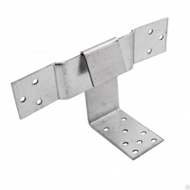 | Наименование | длина | высота | ширина | Толщина | Упаковка | Вес | Цена
 |  | KUCIS-90 | 90 | 90 | 40 | 2 | 30 | 0.210 | 23.98
 |  | KUCIS-120 | 120 | 90 | 40 | 2 | 30 | 0.240 | 26.02
 |  | KUCIS-160 | 160 | 90 | 40 | 2 | 30 | 0.250 | 28.73
 |  | KUCIS-200 | 200 | 90 | 40 | 2 | 30 | 0.280 | 35.64
 | Опора скользящая для стропил KUCIS-Z
 | 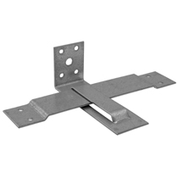 | Наименование | длина | высота | ширина | Толщина | Упаковка | Вес | Цена
 |  | KUCIS-Z-90 | 90 | 90 | 40 | 2 | 30 | 0.210 | 28.43
 |  | KUCIS-Z-120 | 120 | 90 | 40 | 2 | 30 | 0.240 | 31.08
 |  | KUCIS-Z-160 | 160 | 90 | 40 | 2 | 30 | 0.250 | 35.00
 |  | KUCIS-Z-200 | 200 | 90 | 40 | 2 | 30 | 0.280 | 41.03
 | Крепежный уголок скользящий KUC
 | 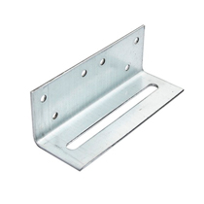 | Наименование | ширина | высота | длина | Толщина | Упаковка | Вес | Цена
 |  | KUC 40x120 | 40 | 40 | 120 | 2 | 35 | 0.151 | 10.72
 |  | KUC 60x220 | 60 | 60 | 220 | 2 | 50 | 0.400 | 29.47
 | Угловой соединитель US
 | 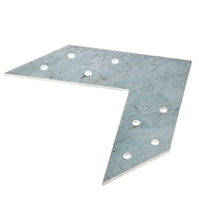 | Наименование | длина | высота | ширина | Толщина | Упаковка | Вес | Цена
 |  | US 120х35 | 120 |  | 35 | 2 | 50 | 0.090 | 7.25
 |  | US 145х35 | 145 |  | 35 | 2 | 50 | 0.120 | 10.76
 |  | US 175х35 | 175 |  | 35 | 2 | 50 | 0.153 | 12.90
 | Анкер регулировочный по высоте оцинкованный ARH
 | 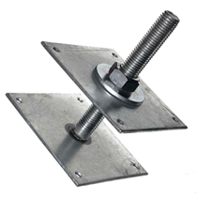 | Наименование | ширина | высота | длина | Толщина | Упаковка | Вес | Цена
 |  | ARH(100)-20 | 100 | 200 | 100 |  | 1 | 1.900 | 192.94
 |  | ARH(100)-24 | 100 | 200 | 100 |  | 1 | 1.900 | 214.36
 |  | ARH(120)-20 | 120 | 200 | 120 |  | 1 | 2.340 | 220.57
 |  | ARH(120)-24 | 120 | 200 | 120 |  | 1 | 2.400 | 236.25
 |  | ARH(150)-20 | 150 | 200 | 150 |  | 1 | 3.380 | 246.75
 |  | ARH(150)-24 | 150 | 200 | 150 |  | 1 | 3.580 | 265.65
 |  | ARH(150)-30 | 150 | 250 | 150 |  | 1 | 3.800 | 366.58
 | Поворотные пластины
 |  | Наименование | длина | высота | ширина | Толщина | Упаковка | Вес | Цена
 |  | REHAU 165 | 150 |  | 25 | 1.2 | 100 | 0.046 | 6.20
 | Подвес прямой
 | 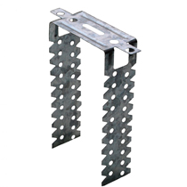 | Наименование | длина | высота | ширина | Толщина | Упаковка | Вес | Цена
 |  | Подвес прямой Эконом | 275 |  | 30 | 0.55 | 100 | 0.046 | 2.73
 |  | Подвес прямой Премиум | 275 |  | 30 | 0.9 | 100 | 0.046 | 4.20
 | Кляймеры оцинкованные с гвоздями
 | 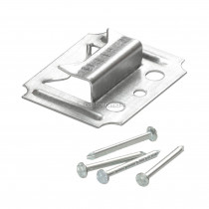 | Наименование | длина | высота | ширина | Толщина | Упаковка | Вес | Цена
 |  | Кляймеры оцинкованные №1 (с гвоздями) |  |  |  |  | 100 |  | 26.25
 |  | Кляймеры оцинкованные №2 (с гвоздями) |  |  |  |  | 100 |  | 26.25
 |  | Кляймеры оцинкованные №3 (с гвоздями) |  |  |  |  | 100 |  | 26.25
 |  | Кляймеры оцинкованные №4 (с гвоздями) |  |  |  |  | 100 |  | 26.25
 |  | Кляймеры оцинкованные №5 (с гвоздями) |  |  |  |  | 100 |  | 26.25
 |  | Кляймеры оцинкованные №6 (с гвоздями) |  |  |  |  | 100 |  | 26.25

